상품제안서
레빗 메탈스윙 OTG USB메모리 [C타입]16~128GB | 상품코드: F18508

 |  |  |  |  |  |  | 02-412-0044 | www.easy1.co.kr
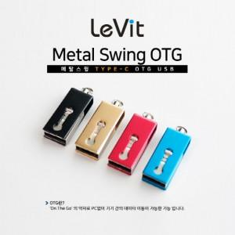

【상세/제작정보】 | <p>50개 이상시</p><p>인쇄&amp;선물포장 지원</p><p>&nbsp;</p><p>50개 미만시 인쇄비 33,000원</p><p>&nbsp;</p><p>사바리케이스 선택 880원 추가​&nbsp;</p>

【인쇄/포장옵션】 | 레이저 / 포장지포장

【공급단가】 | 수량 | 100~ | 300~ | 500~ | 1,000~ | 3,000~
*VAT별도 | 16GB | 7,840원 | 7,710원 | 7,520원 | 7,330원 | 7,210원
 | 32GB | 10,220원 | 10,060원 | 9,810원 | 9,570원 | 9,400원
 | 64GB | 12,500원 | 12,300원 | 12,000원 | 11,700원 | 11,500원
 | 128GB | 18,750원 | 18,450원 | 18,000원 | 17,550원 | 17,250원

【상품 URL】 | http://www.easy1.co.kr/src/goods_detail.php?gdno=18508

